Sheet1
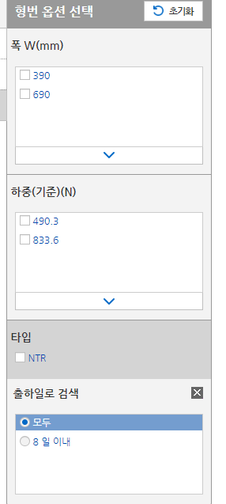
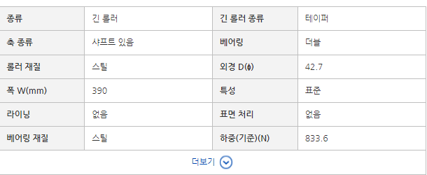
 | 대형 DC모터 리스트 정리
 | * 해당 품목에 대한 사진과 크기는 "사진" sheet에 있음
순서 | 품명 | RPM | 정격토크[N.m] | 전력[W] | 전압[V] | 정격전류[mA] | 샤프트 타입 | 모터 직경 | 플랜지 | 금액 | 기타
1 | K9DS90N2 | 3000 | 0.3 | 90 | 24 | 7700 | D컷 | 12 | 90 | 49100
2 | K9DS120N2 | 3000 | 0.39 | 150 | 24 | 7700 | D컷 | 12 | 90 | 54300
3 | K9DS150N2 | 3000 | 0.49 | 150 | 24 | 9000 | D컷 | 12 | 90 | 59300
4 | K9DS200N2 | 3000 | 0.65 | 200 | 24 | 18000 | D컷 | 12 | 90 | 110900

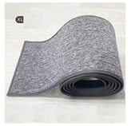

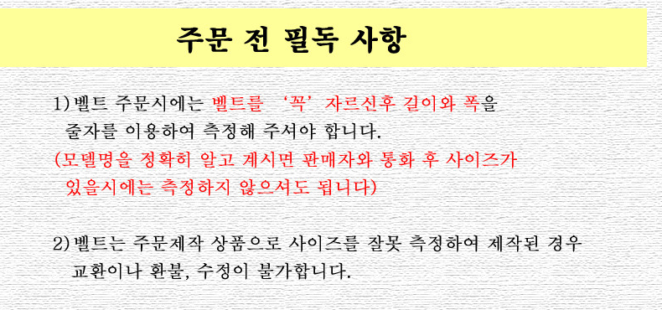
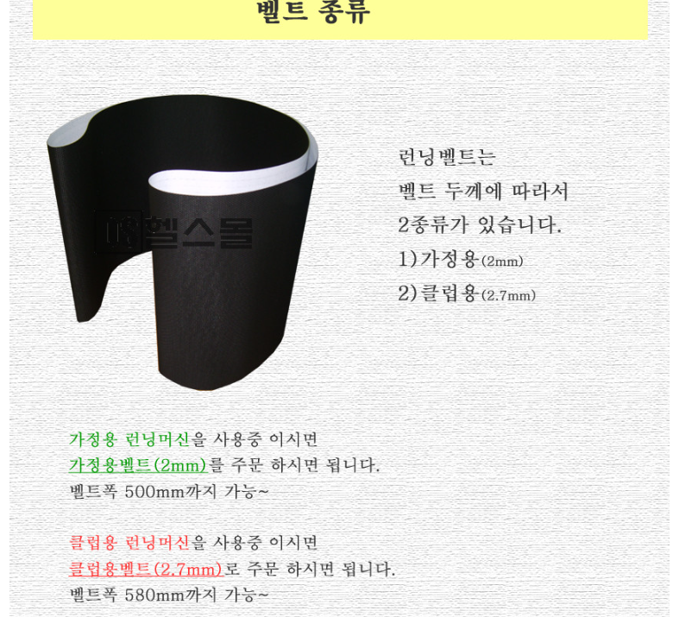

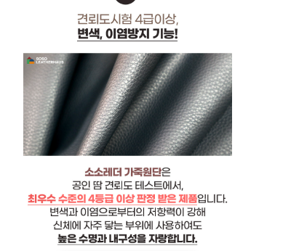
 |  |  |  |  |  |  |  | 레자 자재길이 측정 주문식

구동 | 런닝머신 모터 회전 롤러 | 직경 φ42.7(R900 )×폭 305-690 (NTR형) | 91,765 원 | 2 | 183,530 |  | https://kr.misumi-ec.com/vona2/detail/221000075311/?rid=rid3_detail_1_221000075311

